상품제안서
블랑코 터치펜 | 상품코드: S02721

 |  |  |  |  |  |  | 02-713-8555 | www.synergygift.co.kr
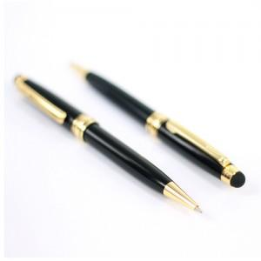

【상세/제작정보】 | 인쇄비별도단가입니다

【인쇄/포장옵션】 | 실크, 레이저 / OPP(비닐)

【공급단가】 | 수량 | 500~ | 1,000~ | 2,000~ | 3,000~ | 5,000~
*VAT별도 | 단가 | 1,490원 | 1,430원 | 1,380원 | 1,320원 | 1,290원

【상품 URL】 | https://www.synergygift.co.kr:443/src/goods_detail.php?gdno=3653

